Lave-linge
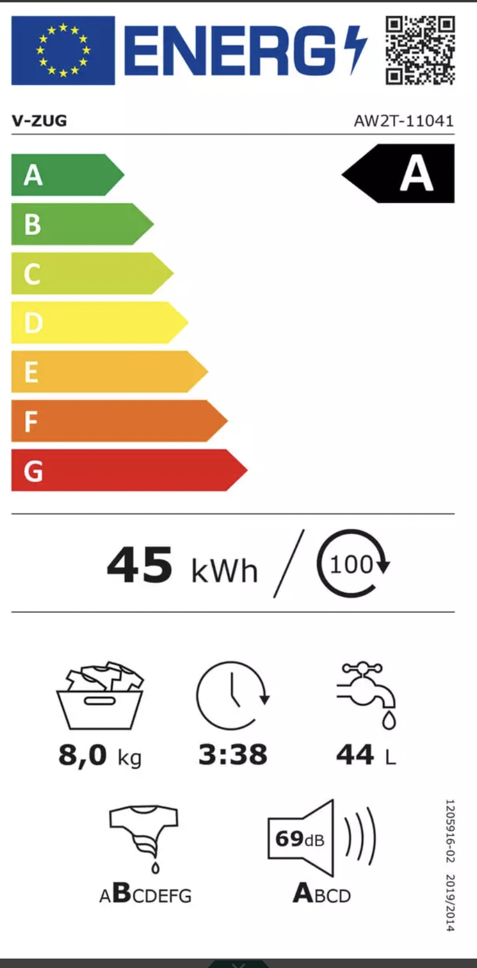
Nom | Prix | Note | kWh/cycle | capacité (kg) | Durée | Consommation eau (L) | Son (dB) | Lien
V-Zug 1104100001 AdoraWaschen | 1549 | A | 45 | 8 | 3:38:00 | 44 | 69 | https://www.nettoshop.ch/Haushalt-Grossgeräte/Waschen-und-Trocknen/Waschmaschine/Waschmaschine-Front-Familie/V-Zug-1104100001-AdoraWaschen-V2000-Waschmaschine-Weiss-rechts/p/IP341804?ds_rl=1049045&gad_source=1&gclid=EAIaIQobChMI0eHI1KalggMVrIBQBh2yLwH3EAQYASABEgJFW_D_BwE&gclsrc=aw.ds

